ユースケース図(システム)
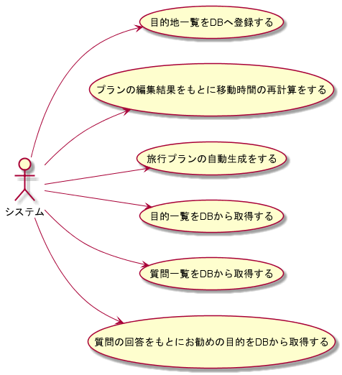
システム名称 | ユースケース図(システム) | 作成日
とらべる |  | 2020-01-09

